選手登録表（2）
選手登録表 |  |  |  |  |  | アットホームカップ2019 第16回インディペンデンスリーグ[同好会]
●チームスローガン |  |  | ●注目選手紹介
 |  |  | 名前 | 紹介コメント

●予想フォーメーション※背番号も記入してください

 | チーム分析
0
●チーム分析（数値１～５）
 | 項目 | 数値

 | ※チームを表すキーワード６つを
 | 項目の欄に記入して下さい。
 | （自動的に右のチーム分析に反映されます）

 |  |  |  |  | 提出期限 |  | 9月13日(金)15：00
 |  |  |  |  | e‐mail：soccer@spo-mane.co.jp
 |  |  |  |  | FAX：03‐5412‐2050

記入例
●チームスローガン（例） |  |  | ●注目選手紹介（例）
 | 日本サッカーに革命を |  | 名前 | 紹介コメント
 |  |  | 有本 聡 | 期待のルーキー。 その走力を活かした攻め上がりが魅力。
●予想フォーメーション（例）

 | 10岩渕
 |  |  | 白井 俊之 | 高い打点のヘディングが持ち味。 鉄壁の守備力を誇る。
 | 9石田 75山之内 7大木

 | 11森田 19加藤

 | 2髙野 8白井 5有本 0坂下 |  | 石田 脩人 | 超攻撃的MF。ラストパスの精度が高いだけではなく、 自分自身でも得点が出来るマルチプレーヤー。

 | 1近藤 （ＧＫ）

●チーム分析（数値１～５）（例）
 | 項目 | 数値
 | キモチ | 5
 | 守 | 3
 | 攻 | 3
 | セットプレー | 5
 | スタミナ | 3
 | スピード | 4

 | ※チームを表すキーワード６つを
 | 項目の欄に記入して下さい。
 | （自動的に右のチーム分析に反映されます）

個人写真について
パンフレット用個人写真についてのお願い

アットホームアップ広報委員会
アットホームカップでは、下記のような形で本大会パンフレットを作成しています。 よりアットホームカップの価値を高める為、皆さんの目指すべき大会になっていく為に是非ご協力お願い致します。

下記の手順に従い、個人写真の送信をお願い致します。
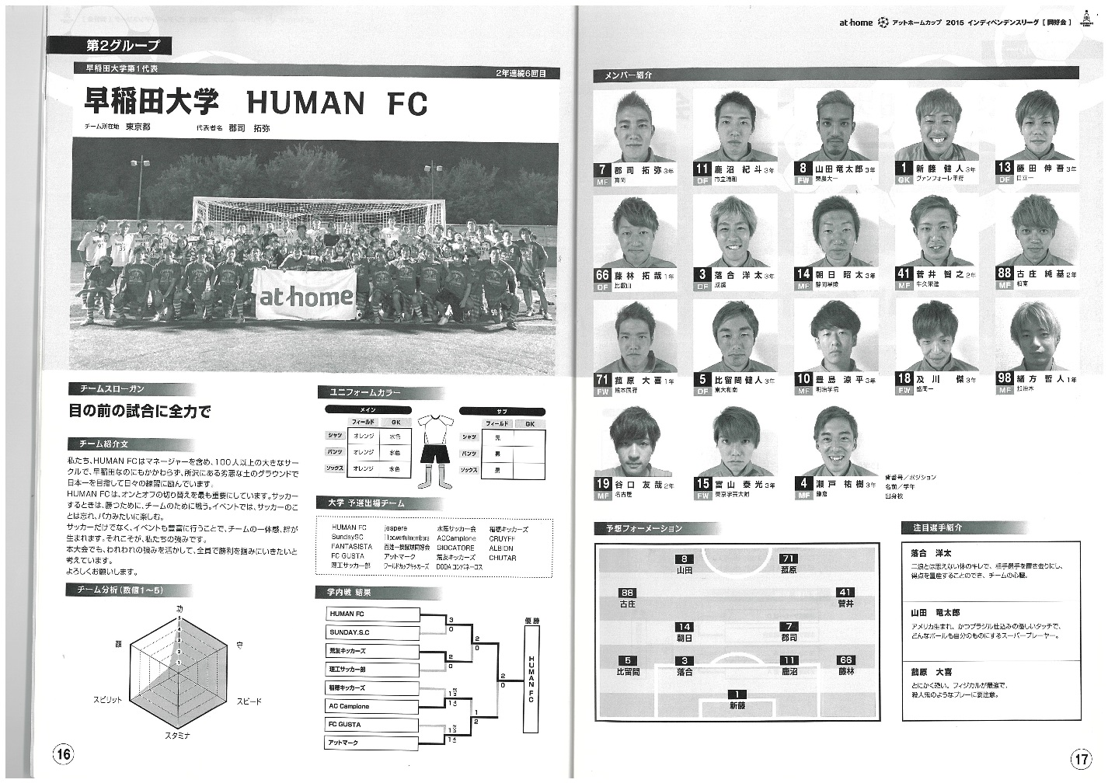

 | ① 個人の顔写真（肩より上）を撮影
 | 【注意事項！】
 | ※背景は必ず白で統一をお願いします。
 | ※笑顔は構いませんが、大会の品位を落とすような表情などはNGです。
 | ※携帯よりも、デジカメでの撮影が好ましいです。（下記で説明）

 | ② 下記のアドレスに写真を添付し、送信。
 | 送り先：athomecup@gmail.com
 | 【注意事項】
 | ※LINEやSNSを使い、チーム内で写真のやりとりは絶対にしないで下さい。
 | 容量が自動的に小さくなり、パンフレットに反映できません。
 | ※デジカメではく携帯で撮影した場合、写真をメールする際は1枚ずつ、
 | なるべく大きいサイズ（1MB前後）で添付して送って下さい。

 | ③ メールを送信する際、件名と本文にチーム名と個人名を必ず記載して下さい。
 | 下記、例です。
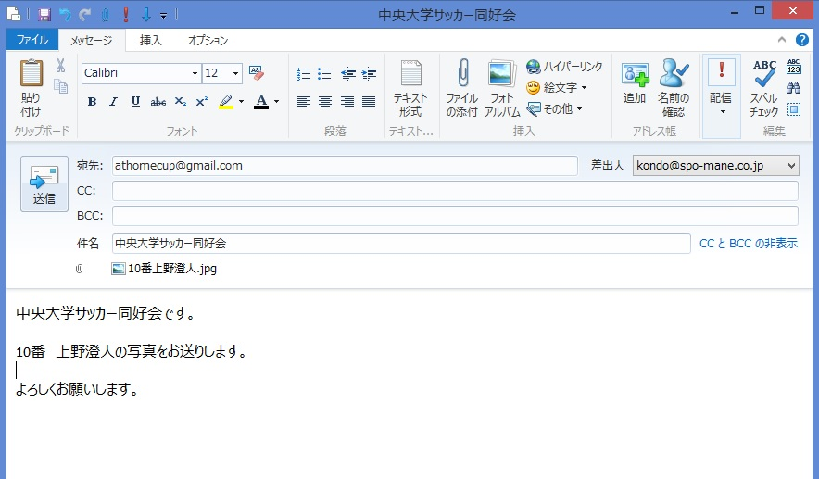

 | 【重要】
 | 期限：9月13日（金）15:00迄に登録全選手の写真をお送り下さい。

 | 本日、登録説明会終了後各チームの取材を行います。
 | 取材内容、チーム名、名前、写真などがアットホームカップHPに記事として使用されます。

